홈페이지수정26.07.10
홈페이지 수정사항

로고를 좀더 크게
사진화질 선명화필요 (사진원본이 없으시면 요청부탁드립니다)
사진 뒤에 동영상을 편집 삽입하는게 가능한지?
시공동영상이나 장비구동 동영상
 | 견적문의가 마우스따라서 돌아다닐수 있게끔 요청 |  | 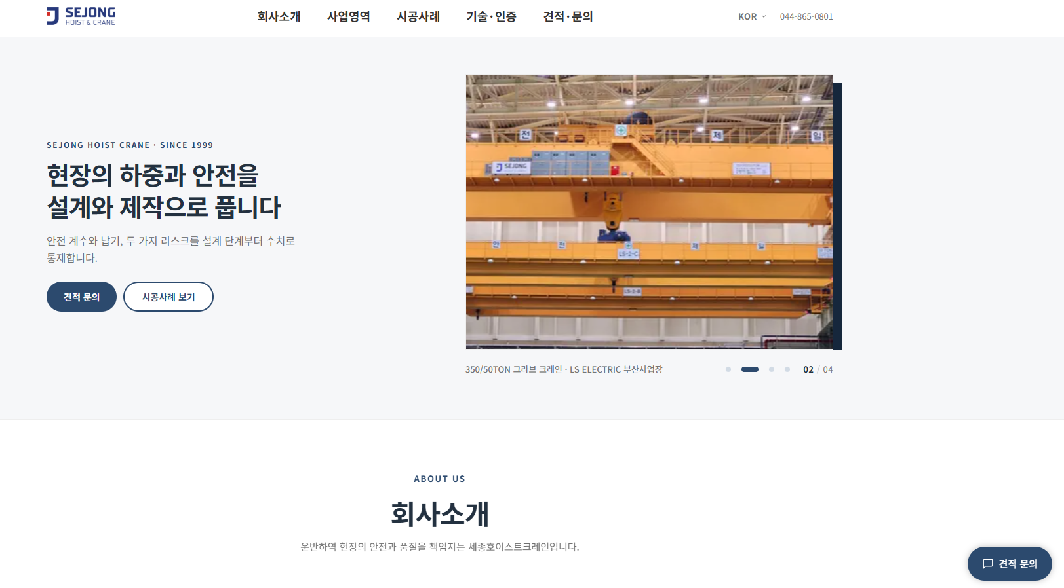
회사소개-> 대표인사말-->대표사인은 다시 송부-->사인을 첨부하면 대표이름을 왼쪽정렬로 사인은 재 송부 예정
회사사옥사진--> 회사사진을 다시 찍을 예정-->사진나오면 다시 드릴께요. |  |  |  | 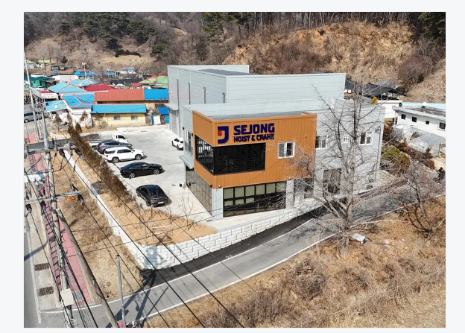
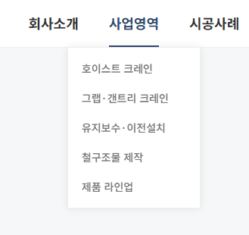
Core valures 에서 세종이 추구하는 가치에서-->㈜세종호이스트크레인이 추구하는 가치로 변경

사업영역에서 리스트를 변경해야됨
오버헤드크레인
겐트리크레인
모노레일
서스펜션
지브
ETC
제품라인업

삭제

상단 사업영역의 하부내역에 사진을 여러장 보일수 있게
1. 오버헤드크레인에는 싱글크레인과 더블크레인
2. 겐트리트레인에는 겐트리싱글, 겐트리더블, 세미겐트리
3. 모노레일
서스펜션
지브크레인->웰크레인
ETC안에는 그라브크레인

제품 라인업 하위에는
와이어 호이스트, 체인호이스트, 방폭호이스트만 남기고 크레인 호이스트.크레인통합은 삭제
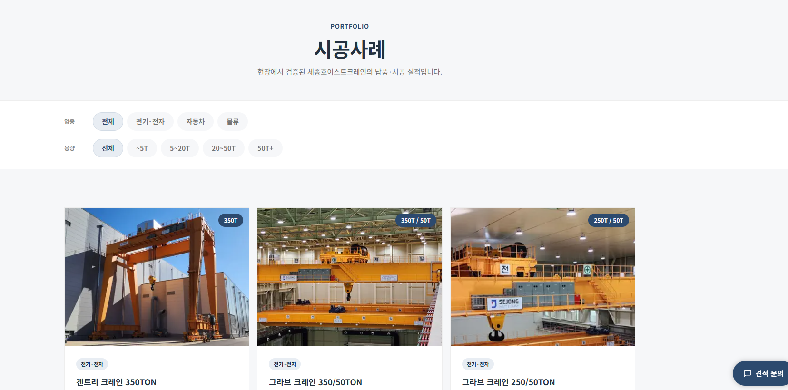

용량을 세분화
전체, 1T, 2T, 5T, 7.5T, 10T, 20T, 30T이상

각 용량을 누르면 다수의 사진자료를
넣을 예정

하위그룹에 기계, 전기, 산업안전 자격증을 다수 보유한 직원들이 많다는 것을 어필하는 것은 어떨지?
하위에 ISO 인증 3건 포함
기존인증 원본공개 상관 없음
 |  | 삭제

▶홈페이지에서 간단한 회사소개서 다운받을수 있게 요청

